BM 02
ESTADO DA PARAÍBA
SECRETARIA DE INFRA ESTRUTURA
BOLETIM DE MEDIÇÃO
 |  | BM02 |  |  |  |  | VALOR DA MEDIÇÃO (R$)
 |  |  |  |  |  |  | 20,136.76
Unidade Administrativa: Secretaria de Desenvolvimento Urbano |  | Ordem de Serviço: |  | 008/2020
Medição: | BM02 | Tomada de Preço: |  | TP 005/2020 |  |  |  | Prazo da Obra: |  |  | 240 dias
Obra: | REALIZAÇÃO DE REFORMA NA UBS AÇUDE DAS PEDRAS | Contrato: |  | 0104/2020 |  |  |  | Prazo decorrido: |  |  | 177 dias |  | 2021-01-21
Serviço Medido: SUPERESTRUTURA, COBERTURA, PAVIMENTAÇÃO, REVESTIMENTO, INSTALAÇÕES HIDRÁULICAS E INSTALAÇÕES DE ESGOTO |  |  |  |  |  |  |  | Valor do contrato: |  |  | R$169,972.01 |  | 2021-03-11
 |  |  |  |  |  |  |  | Valor Acumulado das Medições: |  |  | R$45,395.46 |  | 49
Firma: | SVS CONSTRUÇÃO CIVIL E EMPREENDIMENTO MOBILIÁRIOS LTDA | Período: | 2021-01-21 | 2021-03-11 |  |  |  | Saldo do Contrato: |  |  | R$124,576.55
ITEM | DESCRIÇÃO DOS SERVIÇOS | UNID. | VALOR UNIT. | QUANTIDADE |  |  |  | SALDO |  | FINANCEIRO |  | SALDO
 |  |  |  | Contratado | Soma Med. Ant. | No período | Total |  | Contratado | No período | Total

1 | SERVIÇOS PRELIMINARES |  |  |  |  |  |  |  |  |  |  | R$0.00
1.1 | Placa de obra em chapa de aço galvanizado - padrão ministerio da saude - 1,50 x 3,00m | m² | R$ 316.61 | 4.50 | 4.50 | 0.00 | 4.50 | - | 1,424.77 | 0.00 | 1,424.77 | 0.00
 |  |  |  |  |  |  |  |  | 1,424.77 | 0.00 | 1,424.77
2 | MOVIMENTO DE TERRA |  |  |  |  |  |  |  |  |  |  | R$0.00
2.1 | ESCAVAÇÃO MANUAL DE VALA COM PROFUNDIDADE MENOR OU IGUAL A 1,30 M. AF_03/2016 | m³ | R$ 54.55 | 8.76 | 8.76 | 0.00 | 8.76 | - | 477.86 | 0.00 | 477.86 | 0.00
2.2 | PREPARO DE FUNDO DE VALA COM LARGURA MENOR QUE 1,5 M, EM LOCAL COM NÍVEL BAIXO DE INTERFERÊNCIA. AF_06/2016 | m² | R$ 4.40 | 14.60 | 14.60 | 0.00 | 14.60 | - | 64.30 | 0.00 | 64.30 | 0.00
 |  |  |  |  |  |  |  |  | 477.86 | 0.00 | 477.86
3 | INFRAESTRUTURA: FUNDAÇÕES |  |  |  |  |  |  |  |  |  |  | R$0.00
3.1 | SAPATAS ISOLADAS/ARRANQUE DOS PILARES/EMBASAMENTO |  |  |  |  |  |  |  | 3,300.10
3.1.1 | ESCAVAÇÃO MANUAL DE VALA COM PROFUNDIDADE MENOR OU IGUAL A 1,30 M. AF_03/2016 | m³ | R$ 54.55 | 4.13 | 4.13 | - | 4.13 | - | 225.29 | 0.00 | 225.29 | 0.00
3.1.2 | PREPARO DE FUNDO DE VALA COM LARGURA MENOR QUE 1,5 M, EM LOCAL COM NÍVEL BAIXO DE INTERFERÊNCIA. AF_06/2016 | m² | R$ 4.40 | 3.93 | 3.93 | - | 3.93 | - | 17.31 | 0.00 | 17.31 | 0.00
3.1.3 | LASTRO DE CONCRETO, PREPARO MECÂNICO, INCLUSOS ADITIVO IMPERMEABILIZANTE, LANÇAMENTO E ADENSAMENTO | m³ | R$ 539.17 | 0.20 | 0.20 | - | 0.20 | - | 107.83 | 0.00 | 107.83 | 0.00
3.1.4 | FORMA PLANA PARA SAPATAS, EM MADEIRA MACIÇA, 04 USOS, INCLUSIVE ESCORAMENTO | m² | R$ 45.74 | 12.94 | 12.94 | - | 12.94 | - | 591.89 | 0.00 | 591.89 | 0.00
3.1.5 | ARMAÇÃO DE PILAR OU VIGA DE UMA ESTRUTURA CONVENCIONAL DE CONCRETO ARMADO EM UMA EDIFICAÇÃO TÉRREA OU SOBRADO UTILIZANDO AÇO CA-50 DE 8,0 MM - MONTAGEM. AF_12/2015 | kg | R$ 10.34 | 16.80 | 16.80 | - | 16.80 | - | 173.67 | 0.00 | 173.67 | 0.00
3.1.6 | ARMAÇÃO DE PILAR OU VIGA DE UMA ESTRUTURA CONVENCIONAL DE CONCRETO ARMADO EM UMA EDIFICAÇÃO TÉRREA OU SOBRADO UTILIZANDO AÇO CA-50 DE 10,0 MM - MONTAGEM. AF_12/2015 | kg | R$ 8.42 | 73.50 | 73.50 | - | 73.50 | - | 619.15 | 0.00 | 619.15 | 0.00
3.1.7 | ARMAÇÃO DE PILAR OU VIGA DE UMA ESTRUTURA CONVENCIONAL DE CONCRETO ARMADO EM UMA EDIFICAÇÃO TÉRREA OU SOBRADO UTILIZANDO AÇO CA-50 DE 12,5 MM - MONTAGEM. AF_12/2015 | kg | R$ 7.44 | 20.10 | 20.10 | - | 20.10 | - | 149.48 | 0.00 | 149.48 | 0.00
3.1.8 | ARMAÇÃO DE PILAR OU VIGA DE UMA ESTRUTURA CONVENCIONAL DE CONCRETO ARMADO EM UMA EDIFICAÇÃO TÉRREA OU SOBRADO UTILIZANDO AÇO CA-60 DE 5,0 MM - MONTAGEM. AF_12/2015 | kg | R$ 12.71 | 5.70 | 5.70 | - | 5.70 | - | 72.44 | 0.00 | 72.44 | 0.00
3.1.9 | CONCRETO FCK = 25MPA, TRAÇO 1:2,3:2,7 (CIMENTO/ AREIA MÉDIA/ BRITA 1) - PREPARO MECÂNICO COM BETONEIRA 400 L. AF_07/2016 | m³ | R$ 334.18 | 3.05 | 3.05 | - | 3.05 | - | 1,019.26 | 0.00 | 1,019.26 | 0.00
3.1.10 | LANCAMENTO/APLICACAO MANUAL DE CONCRETO EM FUNDACOES | m³ | R$ 97.16 | 3.05 | 3.05 | - | 3.05 | - | 296.35 | 0.00 | 296.35 | 0.00
3.1.11 | REATERRO MANUAL APILOADO COM SOQUETE. AF_10/2017 | m³ | R$ 31.17 | 0.88 | 0.88 | - | 0.88 | - | 27.43 | 0.00 | 27.43 | 0.00
3.2 | VIGA BALDRAME |  |  |  |  |  |  |  | 2,132.64
3.2.1 | FABRICAÇÃO, MONTAGEM E DESMONTAGEM DE FORMA PARA VIGA BALDRAMEN, EM MADEIRA SERRADA, E=25MM, 4 UTILIZAÇÕES. AF_06/2017 | m² | R$ 51.22 | 10.08 | 10.08 | 0.00 | 10.08 | - | 516.26 | 0.00 | 516.26 | 0.00
3.2.2 | ARMAÇÃO DE PILAR OU VIGA DE UMA ESTRUTURA CONVENCIONAL DE CONCRETO ARMADO EM UMA EDIFICAÇÃO TÉRREA OU SOBRADO UTILIZANDO AÇO CA-60 DE 5,0 MM - MONTAGEM. AF_12/2015 | kg | R$ 12.46 | 18.10 | 18.10 | 0.00 | 18.10 | - | 225.44 | 0.00 | 225.44 | 0.00
3.2.3 | ARMAÇÃO DE PILAR OU VIGA DE UMA ESTRUTURA CONVENCIONAL DE CONCRETO ARMADO EM UMA EDIFICAÇÃO TÉRREA OU SOBRADO UTILIZANDO AÇO CA-50 DE 8,0 MM - MONTAGEM. AF_12/2015 | kg | R$ 10.22 | 31.00 | 31.00 | 0.00 | 31.00 | - | 316.72 | 0.00 | 316.72 | 0.00
3.2.4 | CONCRETO FCK = 25MPA, TRAÇO 1:2,3:2,7 (CIMENTO/ AREIA MÉDIA/ BRITA 1) - PREPARO MECÂNICO COM BETONEIRA 400 L. AF_07/2016 | m³ | R$ 334.18 | 0.55 | 0.55 | 0.00 | 0.55 | - | 183.80 | 0.00 | 183.80 | 0.00
3.2.5 | LANCAMENTO/APLICACAO MANUAL DE CONCRETO EM FUNDACOES | m³ | R$ 97.18 | 0.55 | 0.55 | 0.00 | 0.55 | - | 53.44 | 0.00 | 53.44 | 0.00
3.2.6 | CINTA DE AMARRAÇÃO DE ALVENARIA MOLDADA IN LOCO COM UTILIZAÇÃO DE BLOCOS CANALETA. AF_03/2016 | m | R$ 22.92 | 36.51 | 36.51 | 0.00 | 36.51 | - | 836.98 | 0.00 | 836.98 | 0.00
 |  |  |  |  |  |  |  |  | 5,432.74 | 0.00 | 5,432.74
4 | SUPERESTRUTURA: PILARES E VIGAS |  |  |  |  |  |  |  |  |  |  | R$0.00
4.1 | PILARES |  |  |  |  |  |  |  | 1,681.38 | 0.00 | 1,681.38
4.1.1 | MONTAGEM E DESMONTAGEM DE FÔRMA DE PILARES RETANGULARES E ESTRUTURAS SIMILARES COM ÁREA MÉDIA DAS SEÇÕES MAIOR QUE 0,25 M², PÉ-DIREITO SIMPLES, EM CHAPA DE MADEIRA COMPENSADA PLASTIFICADA, 18 UTILIZAÇÕES. AF_12/2015 | m² | R$ 26.57 | 18.72 | 18.72 | 0.00 | 18.72 | - | 497.41 | 0.00 | 497.41 | 0.00
4.1.2 | ARMAÇÃO DE PILAR OU VIGA DE UMA ESTRUTURA CONVENCIONAL DE CONCRETO ARMADO EM UMA EDIFICAÇÃO TÉRREA OU SOBRADO UTILIZANDO AÇO CA-50 DE 10,0 MM - MONTAGEM. AF_12/2015 | kg | R$ 8.28 | 38.20 | 38.20 | 0.00 | 38.20 | - | 316.27 | 0.00 | 316.27 | 0.00
4.1.3 | ARMAÇÃO DE PILAR OU VIGA DE UMA ESTRUTURA CONVENCIONAL DE CONCRETO ARMADO EM UMA EDIFICAÇÃO TÉRREA OU SOBRADO UTILIZANDO AÇO CA-60 DE 5,0 MM - MONTAGEM. AF_12/2015 | kg | R$ 12.46 | 21.80 | 21.80 | 0.00 | 21.80 | - | 271.52 | 0.00 | 271.52 | 0.00
4.1.4 | ARMAÇÃO DE PILAR OU VIGA DE UMA ESTRUTURA CONVENCIONAL DE CONCRETO ARMADO EM UMA EDIFICAÇÃO TÉRREA OU SOBRADO UTILIZANDO AÇO CA-60 DE 12,5 MM - MONTAGEM. AF_12/2015 | kg | R$ 7.27 | 29.80 | 29.80 | 0.00 | 29.80 | - | 216.60 | 0.00 | 216.60 | 0.00
4.1.5 | CONCRETO FCK = 25MPA, TRAÇO 1:2,3:2,7 (CIMENTO/ AREIA MÉDIA/ BRITA 1) - PREPARO MECÂNICO COM BETONEIRA 400 L. AF_07/2016 | m³ | R$ 334.18 | 0.88 | 0.88 | 0.00 | 0.88 | - | 294.08 | 0.00 | 294.08 | 0.00
4.1.6 | LANCAMENTO/APLICACAO MANUAL DE CONCRETO EM FUNDACOES | m³ | R$ 97.16 | 0.88 | 0.88 | 0.00 | 0.88 | - | 85.50 | 0.00 | 85.50 | 0.00
4.2 | VIGAS |  |  |  |  |  |  |  | 1,943.08 | 0.00 | 1,943.08
4.2.1 | MONTAGEM E DESMONTAGEM DE FÔRMA DE PILARES RETANGULARES E ESTRUTURAS SIMILARES COM ÁREA MÉDIA DAS SEÇÕES MAIOR QUE 0,25 M², PÉ-DIREITO SIMPLES, EM CHAPA DE MADEIRA COMPENSADA PLASTIFICADA, 18 UTILIZAÇÕES. AF_12/2015 | m² | R$ 26.57 | 10.08 | 10.08 | 0.00 | 10.08 | - | 267.84 | 0.00 | 267.84 | 0.00
4.2.2 | ARMAÇÃO DE PILAR OU VIGA DE UMA ESTRUTURA CONVENCIONAL DE CONCRETO ARMADO EM UMA EDIFICAÇÃO TÉRREA OU SOBRADO UTILIZANDO AÇO CA-60 DE 5,0 MM - MONTAGEM. AF_12/2015 | kg | R$ 12.46 | 18.10 | 18.10 | 0.00 | 18.10 | - | 225.44 | 0.00 | 225.44 | 0.00
4.2.3 | ARMAÇÃO DE PILAR OU VIGA DE UMA ESTRUTURA CONVENCIONAL DE CONCRETO ARMADO EM UMA EDIFICAÇÃO TÉRREA OU SOBRADO UTILIZANDO AÇO CA-50 DE 8,0 MM - MONTAGEM. AF_12/2015 | kg | R$ 10.22 | 33.60 | 33.60 | - | 33.60 | - | 343.29 | 0.00 | 343.29 | 0.00
4.2.4 | ARMAÇÃO DE PILAR OU VIGA DE UMA ESTRUTURA CONVENCIONAL DE CONCRETO ARMADO EM UMA EDIFICAÇÃO TÉRREA OU SOBRADO UTILIZANDO AÇO CA-50 DE 10,0 MM - MONTAGEM. AF_12/2015 | kg | R$ 8.28 | 3.90 | 3.90 | - | 3.90 | - | 32.29 | 0.00 | 32.29 | 0.00
4.2.5 | CONCRETO FCK = 25MPA, TRAÇO 1:2,3:2,7 (CIMENTO/ AREIA MÉDIA/ BRITA 1) - PREPARO MECÂNICO COM BETONEIRA 400 L. AF_07/2016 | m³ | R$ 334.18 | 0.55 | 0.55 | - | 0.55 | - | 183.80 | 0.00 | 183.80 | 0.00
4.2.6 | LANCAMENTO/APLICACAO MANUAL DE CONCRETO EM FUNDACOES | m³ | R$ 97.16 | 0.55 | 0.55 | - | 0.55 | - | 53.44 | 0.00 | 53.44 | 0.00
4.2.7 | CINTA DE AMARRAÇÃO DE ALVENARIA MOLDADA IN LOCO COM UTILIZAÇÃO DE BLOCOS CANALETA. AF_03/2016 | m | R$ 22.92 | 36.51 | 36.51 | 0.00 | 36.51 | - | 836.98 | 0.00 | 836.98 | 0.00
4.3 | VERGAS E CONTRAVERGAS |  |  |  |  |  |  |  | 954.30 | 954.30 | 954.30
4.3.1 | VERGA MOLDADA IN LOCO EM CONCRETO PARA JANELAS COM ATÉ 1,5 M DE VÃO. AF_03/2016 | m | R$ 47.03 | 2.40 |  | 2.40 | 2.40 | - | 112.87 | 112.87 | 112.87 | 0.00
4.3.2 | CONTRAVERGA MOLDADA IN LOCO EM CONCRETO PARA VÃOS DE ATÉ 1,5 M DE COMPRIMENTO. AF_03/2016 | m | R$ 44.79 | 2.40 |  | 2.40 | 2.40 | - | 107.50 | 107.50 | 107.50 | 0.00
4.3.3 | VERGA MOLDADA IN LOCO EM CONCRETO PARA PORTAS COM ATÉ 1,5 M DE VÃO. AF_03/2016 | m | R$ 46.45 | 15.80 |  | 15.80 | 15.80 | - | 733.93 | 733.93 | 733.93 | 0.00
4.4 | LAJES |  |  |  |  |  |  |  | 1,630.21 | 1,630.21 | 1,630.21
4.4.1 | FABRICAÇÃO DE FÔRMA PARA LAJES, EM CHAPA DE MADEIRA COMPENSADA RESINADA, E = 17 MM. AF_12/2015 | m² | R$ 31.66 | 11.06 |  | 11.06 | 11.06 | - | 350.18 | 350.18 | 350.18 | 0.00
4.4.2 | ARMAÇÃO DE LAJE DE UMA ESTRUTURA CONVENCIONAL DE CONCRETO ARMADO EM UMA EDIFICAÇÃO TÉRREA OU SOBRADO UTILIZANDO AÇO CA-60 DE 5,0 MM - MONTAGEM. AF_12/2015 | KG | R$ 10.59 | 17.80 |  | 17.80 | 17.80 | - | 188.50 | 188.50 | 188.50 | 0.00
4.4.3 | ARMAÇÃO DE LAJE DE UMA ESTRUTURA CONVENCIONAL DE CONCRETO ARMADO EM UMA EDIFICAÇÃO TÉRREA OU SOBRADO UTILIZANDO AÇO CA-50 DE 8,0 MM - MONTAGEM. AF_12/2015 | KG | R$ 9.10 | 12.40 |  | 12.40 | 12.40 | - | 112.81 | 112.81 | 112.81 | 0.00
4.4.4 | ARMAÇÃO DE LAJE DE UMA ESTRUTURA CONVENCIONAL DE CONCRETO ARMADO EM UMA EDIFICAÇÃO TÉRREA OU SOBRADO UTILIZANDO AÇO CA-50 DE 10,0 MM - MONTAGEM. AF_12/2015 | KG | R$ 7.41 | 58.60 |  | 58.60 | 58.60 | - | 434.40 | 434.40 | 434.40 | 0.00
4.4.5 | CONCRETO FCK = 25MPA, TRAÇO 1:2,3:2,7 (CIMENTO/ AREIA MÉDIA/ BRITA 1) - PREPARO MECÂNICO COM BETONEIRA 400 L. AF_07/2016 | m³ | R$ 334.18 | 1.11 |  | 1.11 | 1.11 | - | 370.94 | 370.94 | 370.94 | 0.00
4.4.6 | LANÇAMENTO COM USO DE BALDES, ADENSAMENTO E ACABAMENTO DE CONCRETO EM ESTRUTURAS. AF_12/2015 | m³ | R$ 156.20 | 1.11 |  | 1.11 | 1.11 | - | 173.38 | 173.38 | 173.38 | 0.00
 |  |  |  |  |  |  |  |  | 6,208.97 | 2,584.51 | 6,208.97 |  | 3624.46 | 2584.51
5 | ALVENARIA - VEDAÇÃO |  |  |  |  |  |  |  |  |  |  | R$0.00 |  | 6208.97
5.1 | ALVENARIA DE VEDAÇÃO DE BLOCOS CERÂMICOS FURADOS NA HORIZONTAL DE 9X19X19CM (ESPESSURA 9CM) DE PAREDES COM ÁREA LÍQUIDA MAIOR OU IGUAL A 6M² SEM VÃOS E ARGAMASSA DE ASSENTAMENTO COM PREPARO EM BETONEIRA. AF_06/2014 | m² | R$ 55.87 | 153.64 | 153.64 | - | 153.64 | - | 8,584.46 | 0.00 | 8,584.46 | 0.00
 |  |  |  |  |  |  |  |  | 8,584.46 | 0.00 | 8,584.46
6 | COBERTURA |  |  |  |  |  |  |  |  |  |  | R$12,885.76
6.1 | FORRO EM PLACAS DE GESSO, PARA AMBIENTES COMERCIAIS. AF_05/2017_P | m² | R$ 29.77 | 316.05 | 0 | - | - | 316.05 | R$ 9,409.48 | 0.00 | 0.00 | 9,409.48
6.2 | CALHA EM CHAPA DE AÇO GALVANIZADO NÚMERO 24, DESENVOLVIMENTO DE 33 CM, INCLUSO TRANSPORTE VERTICAL. AF_07/2019 | m² | R$ 42.49 | 16.00 | 0 | 10.96 | 10.96 | 5.04 | R$ 679.87 | 465.71 | 465.71 | 214.16
6.3 | RUFO EM FIBROCIMENTO PARA TELHA ONDULADA E = 6 MM, ABA DE 26 CM, INCLUSO TRANSPORTE VERTICAL, EXCETO CONTRARRUFO. AF_07/2019 | m² | R$ 25.46 | 8.83 | 0 | - | - | 8.83 | R$ 224.85 | 0.00 | 0.00 | 224.85
6.4 | TELHAMENTO COM TELHA ONDULADA DE FIBROCIMENTO E = 6 MM, COM RECOBRIMENTO LATERAL DE 1 1/4 DE ONDA PARA TELHADO COM INCLINAÇÃO MÁXIMA DE 10°, COM ATÉ 2 ÁGUAS, INCLUSO IÇAMENTO. AF_07/2019 | m | R$ 51.83 | 118.27 |  | 59.67 | 59.67 | 58.60 | R$ 6,129.99 | 3,092.72 | 3,092.72 | 3,037.27
 |  |  |  |  |  |  |  |  | 16,444.19 | 3,558.43 | 3,558.43
7 | PAVIMENTAÇÃO |  |  |  |  |  |  |  |  |  |  | R$ 14,263.41
7.1 | LASTRO DE CONCRETO MAGRO, APLICADO EM PISOS OU RADIERS, ESPESSURA DE 3 CM. AF_07/2016 | m² | R$ 13.00 | 16.80 | 0.00 | 0.00 | - | 16.80 | 218.34 | 0.00 | 0.00 | 218.34
7.2 | ARGAMASSA TRAÇO 1:3 (EM VOLUME DE CIMENTO E AREIA MÉDIA ÚMIDA) PARA CONTRAPISO, PREPARO MECÂNICO COM BETONEIRA 400 L. AF_08/2019 | m³ | R$ 462.57 | 9.57 |  | 4.78 | 4.78 | 4.79 | 4,426.84 | 2,211.11 | 2,211.11 | 2,215.73
7.3 | REVESTIMENTO CERÂMICO PARA PISO COM PLACAS TIPO ESMALTADA EXTRA DE DIMENSÕES 45X45 CM APLICADA EM AMBIENTES DE ÁREA MAIOR QUE 10 M2. AF_06/2014 | m² | R$ 35.38 | 318.86 |  |  | - | 318.86 | 11,281.25 | 0.00 | 0.00 | 11,281.25
7.4 | PISO CIMENTADO, TRAÇO 1:3 (CIMENTO E AREIA), ACABAMENTO LISO, ESPESSURA 3,0 CM, PREPARO MECÂNICO DA ARGAMASSA. AF_06/2018 | m² | R$ 32.62 | 16.80 |  |  | - | 16.80 | 548.09 | 0.00 | 0.00 | 548.09
 |  |  |  |  |  |  |  |  | 16,474.52 | 2,211.11 | 2,211.11
8 | ESQUADRIAS |  |  |  |  |  |  |  |  |  |  | R$ 17,887.72
8.1 | KIT DE PORTA DE MADEIRA PARA PINTURA, SEMI-OCA (LEVE OU MÉDIA), PADRÃO POPULAR, 80X210CM, ESPESSURA DE 3,5CM, ITENS INCLUSOS: DOBRADIÇAS, MONTAGEM E INSTALAÇÃO DO BATENTE, FECHADURA COM EXECUÇÃO DO FURO - FORNECIMENTO E INSTALAÇÃO. AF_12/2019 | und | R$ 691.97 | 12.00 |  |  | - | 12.00 | 8,303.60 | 0.00 | 0.00 | 8,303.60
8.2 | KIT DE PORTA DE MADEIRA FRISADA, SEMI-OCA (LEVE OU MÉDIA), PADRÃO MÉDIO, 70X210CM, ESPESSURA DE 3CM, ITENS INCLUSOS: DOBRADIÇAS, MONTAGEM E INSTALAÇÃO DE BATENTE, FECHADURA COM EXECUÇÃO DO FURO - FORNECIMENTO E INSTALAÇÃO. AF_12/2019 | und | R$ 684.94 | 3.00 |  |  | - | 3.00 | 2,054.82 | 0.00 | 0.00 | 2,054.82
8.3 | Porta em madeira de lei, de correr, lisa, semi-ôca 0,80x2,10m, inclusive batentes e ferragens | und | R$ 870.92 | 4.00 |  |  | - | 4.00 | 3,483.70 | 0.00 | 0.00 | 3,483.70
8.4 | PORTA DE CORRER DE ALUMÍNIO, COM DUAS FOLHAS PARA VIDRO, INCLUSO VIDRO LISO INCOLOR, FECHADURA E PUXADOR, SEM ALIZAR. AF_12/2019 | m² | R$ 341.33 | 2.52 |  |  | - | 2.52 | 860.16 | 0.00 | 0.00 | 860.16
8.5 | Porta de abrir em aluminio tipo veneziana, acabamento anodizado natural, sem guarnicao/alizar/vista | m² | R$ 381.95 | 8.34 |  |  | - | 8.34 | 3,185.44 | 0.00 | 0.00 | 3,185.44
8.6 | JANELA DE ALUMÍNIO DE CORRER COM 2 FOLHAS PARA VIDROS, COM VIDROS, BATENTE, ACABAMENTO COM ACETATO OU BRILHANTE E FERRAGENS. EXCLUSIVE ALIZAR E CONTRAMARCO. FORNECIMENTO E INSTALAÇÃO. AF_12/2019 | m² | R$ 358.94 | 27.39 |  |  | - | 27.39 | 9,831.32 | 0.00 | 0.00 | 9,831.32
8.7 | JANELA FIXA DE ALUMÍNIO PARA VIDRO, COM VIDRO, BATENTE E FERRAGENS. EXCLUSIVE ACABAMENTO, ALIZAR E CONTRAMARCO. FORNECIMENTO E INSTALAÇÃO. AF_12/2019 | m² | R$ 194.60 | 1.75 |  |  | - | 1.75 | 340.55 | 0.00 | 0.00 | 340.55
 |  |  |  |  |  |  |  |  | 28,059.59 | 0.00 | 0.00
9 | REVESTIMENTO E PINTURA |  |  |  |  |  |  |  |  |  |  | R$29,722.82
9.1 | CHAPISCO APLICADO EM ALVENARIAS E ESTRUTURAS DE CONCRETO INTERNAS, COM COLHER DE PEDREIRO. ARGAMASSA TRAÇO 1:3 COM PREPARO EM BETONEIRA 400L. AF_06/2014 | m² | R$ 3.01 | 307.28 | 307.28 | - | 307.28 | - | 924.45 | 0.00 | 924.45 | 0.00
9.2 | MASSA ÚNICA, PARA RECEBIMENTO DE PINTURA, EM ARGAMASSA TRAÇO 1:2:8, PREPARO MECÂNICO COM BETONEIRA 400L, APLICADA MANUALMENTE EM FACES INTERNAS DE PAREDES, ESPESSURA DE 10MM, COM EXECUÇÃO DE TALISCAS. AF_06/2014 | m² | R$ 16.97 | 203.69 | 203.69 | - | 203.69 | - | 3,456.20 | 0.00 | 3,456.20 | 0.00
9.3 | EMBOÇO, PARA RECEBIMENTO DE CERÂMICA, EM ARGAMASSA TRAÇO 1:2:8, PREPARO MANUAL, APLICADO MANUALMENTE EM FACES INTERNAS DE PAREDES, PARA AMBIENTE COM ÁREA MAIOR QUE 10M2, ESPESSURA DE 10MM, COM EXECUÇÃO DE TALISCAS. AF_06/2014 | m² | R$ 15.85 | 66.05 | 66.05 | - | 66.05 | - | 1,046.81 | 0.00 | 1,046.81 | 0.00
9.4 | APLICAÇÃO E LIXAMENTO DE MASSA LÁTEX EM PAREDES, DUAS DEMÃOS. AF_06/2014 | m² | R$ 11.11 | 1232.97 |  | 156.01 | 156.01 | 1,076.96 | 13,695.07 | 1,732.82 | 1,732.82 | 11,962.25
9.5 | APLICAÇÃO DE FUNDO SELADOR ACRÍLICO EM PAREDES, UMA DEMÃO. AF_06/2014 | m² | R$ 2.00 | 1232.97 |  |  | - | 1,232.97 | 2,463.04 | 0.00 | 0.00 | 2,463.04
9.6 | APLICAÇÃO MANUAL DE PINTURA COM TINTA LÁTEX ACRÍLICA EM PAREDES, DUAS DEMÃOS. AF_06/2014 | m² | R$ 12.41 | 1232.97 |  |  | - | 1,232.97 | 15,297.53 | 0.00 | 0.00 | 15,297.53
9.7 | REVESTIMENTO CERÂMICO PARA PAREDES INTERNAS COM PLACAS TIPO ESMALTADA EXTRA DE DIMENSÕES 25X35 CM APLICADAS EM AMBIENTES DE ÁREA MAIOR QUE 5 M² NA ALTURA INTEIRA DAS PAREDES. AF_06/2014 | m² | R$ 48.52 | 43.61 |  |  | - | 43.61 | 2,116.00 | 0.00 | 0.00 | 2,116.00
9.8 | PINTURA ESMALTE BRILHANTE PARA MADEIRA, DUAS DEMAOS, SOBRE FUNDO NIVELADOR BRANCO | m² | R$ 21.11 | 37.59 |  |  | - | 37.59 | 793.44 | 0.00 | 0.00 | 793.44
 |  |  |  |  |  |  |  |  | 39,792.54 | 1,732.82 | 7,160.28
10 | INSTALAÇÕES SANITÁRIAS |  |  |  |  |  |  |  |  |  |  | R$15,996.65
10.1 | CAIXA DE GORDURA SIMPLES (CAPACIDADE: 36L), RETANGULAR, EM ALVENARIA COM TIJOLOS CERÂMICOS MACIÇOS, DIMENSÕES INTERNAS = 0,2X0,4 M, ALTURA INTERNA = 0,8 M. AF_05/2018 | und | R$ 286.95 | 1.00 | 1.00 | - | 1.00 | - | 286.95 | 0.00 | 286.95 | 0.00
10.2 | CAIXA DE INSPEÇÃO EM CONCRETO PRÉ-MOLDADO DN 60CM COM TAMPA H= 60CM - FORNECIMENTO E INSTALACAO | und | R$ 191.98 | 13.00 |  | - | - | 13.00 | 2,495.72 | 0.00 | 0.00 | 2,495.72
10.3 | CAIXA SIFONADA, PVC, DN 100 X 100 X 50 MM, JUNTA ELÁSTICA, FORNECIDA E INSTALADA EM RAMAL DE DESCARGA OU EM RAMAL DE ESGOTO SANITÁRIO. AF_12/2014 | und | R$ 20.99 | 12.00 |  | 12.00 | 12.00 | - | 251.85 | 251.85 | 251.85 | 0.00
10.4 | CURVA CURTA 90 GRAUS, PVC, SERIE NORMAL, ESGOTO PREDIAL, DN 40 MM, JUNTA SOLDÁVEL, FORNECIDO E INSTALADO EM RAMAL DE DESCARGA OU RAMAL DE ESGOTO SANITÁRIO. AF_12/2014 | und | R$ 7.46 | 20.00 |  | 20.00 | 20.00 | - | 149.22 | 149.22 | 149.22 | 0.00
10.5 | JOELHO 45 GRAUS, PVC, SERIE NORMAL, ESGOTO PREDIAL, DN 100 MM, JUNTA ELÁSTICA, FORNECIDO E INSTALADO EM RAMAL DE DESCARGA OU RAMAL DE ESGOTO SANITÁRIO. AF_12/2014 | und | R$ 17.69 | 2.00 |  | 2.00 | 2.00 | - | 35.38 | 35.38 | 35.38 | 0.00
10.6 | CURVA CURTA 90 GRAUS, PVC, SERIE NORMAL, ESGOTO PREDIAL, DN 100 MM, JUNTA ELÁSTICA, FORNECIDO E INSTALADO EM RAMAL DE DESCARGA OU RAMAL DE ESGOTO SANITÁRIO. AF_12/2014 | und | R$ 24.51 | 2.00 |  | 2.00 | 2.00 | - | 49.03 | 49.03 | 49.03 | 0.00
10.7 | JOELHO 45 GRAUS, PVC, SERIE NORMAL, ESGOTO PREDIAL, DN 50 MM, JUNTA ELÁSTICA, FORNECIDO E INSTALADO EM RAMAL DE DESCARGA OU RAMAL DE ESGOTO SANITÁRIO. AF_12/2014 | und | R$ 8.35 | 6.00 |  | 6.00 | 6.00 | - | 50.11 | 50.11 | 50.11 | 0.00
10.8 | JOELHO 45 GRAUS, PVC, SERIE NORMAL, ESGOTO PREDIAL, DN 40 MM, JUNTA SOLDÁVEL, FORNECIDO E INSTALADO EM RAMAL DE DESCARGA OU RAMAL DE ESGOTO SANITÁRIO. AF_12/2014 | und | R$ 4.93 | 4.00 |  | 4.00 | 4.00 | - | 19.74 | 19.74 | 19.74 | 0.00
10.9 | JOELHO 90 GRAUS, PVC, SERIE NORMAL, ESGOTO PREDIAL, DN 100 MM, JUNTA ELÁSTICA, FORNECIDO E INSTALADO EM RAMAL DE DESCARGA OU RAMAL DE ESGOTO SANITÁRIO. AF_12/2014 | und | R$ 17.73 | 5.00 |  | 5.00 | 5.00 | - | 88.63 | 88.63 | 88.63 | 0.00
10.10 | JOELHO 45 GRAUS, PVC, SERIE NORMAL, ESGOTO PREDIAL, DN 75 MM, JUNTA ELÁSTICA, FORNECIDO E INSTALADO EM PRUMADA DE ESGOTO SANITÁRIO OU VENTILAÇÃO. AF_12/2014 | und | R$ 10.23 | 1.00 |  | 1.00 | 1.00 | - | 10.23 | 10.23 | 10.23 | 0.00
10.11 | JOELHO 90 GRAUS, PVC, SERIE NORMAL, ESGOTO PREDIAL, DN 50 MM, JUNTA ELÁSTICA, FORNECIDO E INSTALADO EM RAMAL DE DESCARGA OU RAMAL DE ESGOTO SANITÁRIO. AF_12/2014 | und | R$ 8.05 | 2.00 |  | 2.00 | 2.00 | - | 16.10 | 16.10 | 16.10 | 0.00
10.12 | JOELHO 90 GRAUS, PVC, SERIE NORMAL, ESGOTO PREDIAL, DN 75 MM, JUNTA ELÁSTICA, FORNECIDO E INSTALADO EM PRUMADA DE ESGOTO SANITÁRIO OU VENTILAÇÃO. AF_12/2014 | und | R$ 9.64 | 4.00 |  | 4.00 | 4.00 | - | 38.56 | 38.56 | 38.56 | 0.00
10.13 | JOELHO 90 GRAUS, PVC, SERIE NORMAL, ESGOTO PREDIAL, DN 40 MM, JUNTA SOLDÁVEL, FORNECIDO E INSTALADO EM RAMAL DE DESCARGA OU RAMAL DE ESGOTO SANITÁRIO. AF_12/2014 | und | R$ 7.03 | 1.00 |  | 1.00 | 1.00 | - | 7.03 | 7.03 | 7.03 | 0.00
10.14 | JUNCAO SIMPLES, PVC, DN 100 X 50 MM, SERIE NORMAL PARA ESGOTO PREDIAL | und | R$ 10.31 | 4.00 |  | 4.00 | 4.00 | - | 41.25 | 41.25 | 41.25 | 0.00
10.15 | JUNÇÃO SIMPLES, PVC, SERIE NORMAL, ESGOTO PREDIAL, DN 50 X 50 MM, JUNTA ELÁSTICA, FORNECIDO E INSTALADO EM RAMAL DE DESCARGA OU RAMAL DE ESGOTO SANITÁRIO. AF_12/2014 | und | R$ 15.40 | 50.00 |  | 50.00 | 50.00 | - | 770.18 | 770.18 | 770.18 | 0.00
10.16 | JOELHO DE 90° EM PVC RÍGIDO C/ ANÉIS, PARA ESGOTO SECUNDÁRIO, DIÂM = 40MM. | und | R$ 8.81 | 20.00 |  | 20.00 | 20.00 | - | 176.18 | 176.18 | 176.18 | 0.00
10.17 | JUNÇÃO SIMPLES, PVC, SERIE NORMAL, ESGOTO PREDIAL, DN 100 X 100 MM, JUNTA ELÁSTICA, FORNECIDO E INSTALADO EM PRUMADA DE ESGOTO SANITÁRIO OU VENTILAÇÃO. AF_12/2014 | und | R$ 26.46 | 4.00 |  | 4.00 | 4.00 | - | 105.85 | 105.85 | 105.85 | 0.00
10.18 | TUBO PVC, SERIE NORMAL, ESGOTO PREDIAL, DN 100 MM, FORNECIDO E INSTALADO EM RAMAL DE DESCARGA OU RAMAL DE ESGOTO SANITÁRIO. AF_12/2014 | m | R$ 41.10 | 68.79 |  | 68.79 | 68.79 | - | 2,827.00 | 2,827.00 | 2,827.00 | 0.00
10.19 | JUNÇÃO SIMPLES, PVC, SERIE NORMAL, ESGOTO PREDIAL, DN 40 MM, JUNTA SOLDÁVEL, FORNECIDO E INSTALADO EM RAMAL DE DESCARGA OU RAMAL DE ESGOTO SANITÁRIO. AF_12/2014 | und | R$ 8.72 | 2.00 |  | 2.00 | 2.00 | - | 17.45 | 17.45 | 17.45 | 0.00
10.20 | JUNÇÃO SIMPLES, PVC, SERIE NORMAL, ESGOTO PREDIAL, DN 75 X 75 MM, JUNTA ELÁSTICA, FORNECIDO E INSTALADO EM PRUMADA DE ESGOTO SANITÁRIO OU VENTILAÇÃO. AF_12/2014 | und | R$ 19.81 | 1.00 |  | 1.00 | 1.00 | - | 19.81 | 19.81 | 19.81 | 0.00
10.21 | TUBO PVC, SERIE NORMAL, ESGOTO PREDIAL, DN 40 MM, FORNECIDO E INSTALADO EM RAMAL DE DESCARGA OU RAMAL DE ESGOTO SANITÁRIO. AF_12/2014 | m | R$ 13.61 | 31.62 |  | 31.62 | 31.62 | - | 430.36 | 430.36 | 430.36 | 0.00
10.22 | JUNCAO SIMPLES, PVC, DN 75 X 50 MM, SERIE NORMAL PARA ESGOTO PREDIAL | und | R$ 8.27 | 1.00 |  | 1.00 | 1.00 | - | 8.27 | 8.27 | 8.27 | 0.00
10.23 | TUBO PVC, SERIE NORMAL, ESGOTO PREDIAL, DN 50 MM, FORNECIDO E INSTALADO EM RAMAL DE DESCARGA OU RAMAL DE ESGOTO SANITÁRIO. AF_12/2014 | m | R$ 21.35 | 28.09 |  | 28.09 | 28.09 | - | 599.67 | 599.67 | 599.67 | 0.00
10.24 | TUBO PVC, SERIE NORMAL, ESGOTO PREDIAL, DN 75 MM, FORNECIDO E INSTALADO EM PRUMADA DE ESGOTO SANITÁRIO OU VENTILAÇÃO. AF_12/2014 | m | R$ 13.95 | 4.03 |  | 4.03 | 4.03 | - | 56.21 | 56.21 | 56.21 | 0.00
10.25 | Terminal de ventilação em pvc rígido soldável, para esgoto primário, diâm = 75mm | und | R$ 7.11 | 1.00 |  | 1.00 | 1.00 | - | 7.11 | 7.11 | 7.11 | 0.00
10.26 | LOUÇAS E METAIS |  |  |  |  |  |  |  | 10,737.82 | 0.00 | 0.00
10.26.1 | BANCADA DE MÁRMORE SINTÉTICO 120 X 60CM, COM CUBA INTEGRADA, INCLUSO SIFÃO TIPO GARRAFA EM PVC, VÁLVULA EM PLÁSTICO CROMADO TIPO AMERICANA E TORNEIRA CROMADA LONGA, DE PAREDE, PADRÃO POPULAR - FORNECIMENTO E INSTALAÇÃO. AF_12/2013 | und | R$ 253.51 | 7.00 |  |  | - | 7.00 | 1,774.56 | 0.00 | 0.00 | 1,774.56
10.26.2 | LAVATÓRIO LOUÇA BRANCA SUSPENSO, 29,5 X 39CM OU EQUIVALENTE, PADRÃO POPULAR, INCLUSO SIFÃO FLEXÍVEL EM PVC, VÁLVULA E ENGATE FLEXÍVEL 30CM EM PLÁSTICO E TORNEIRA CROMADA DE MESA, PADRÃO POPULAR - FORNECIMENTO E INSTALAÇÃO. AF_12/2013 | und | R$ 179.72 | 10.00 |  |  | - | 10.00 | 1,797.16 | 0.00 | 0.00 | 1,797.16
10.26.3 | VASO SANITÁRIO SIFONADO COM CAIXA ACOPLADA LOUÇA BRANCA, INCLUSO ENGATE FLEXÍVEL EM PLÁSTICO BRANCO, 1/2 X 40CM - FORNECIMENTO E INSTALAÇÃO. AF_12/2013 | und | R$ 387.47 | 7.00 |  |  | - | 7.00 | 2,712.30 | 0.00 | 0.00 | 2,712.30
10.26.4 | BARRA DE APOIO RETA, EM ALUMINIO, COMPRIMENTO 80 CM, DIAMETRO MINIMO 3 CM | und | R$ 120.34 | 4.00 |  |  | - | 4.00 | 481.36 | 0.00 | 0.00 | 481.36
10.26.5 | DIVISORIA EM MARMORITE ESPESSURA 35MM, CHUMBAMENTO NO PISO E PAREDE COM ARGAMASSA DE CIMENTO E AREIA, POLIMENTO MANUAL, EXCLUSIVE FERRAGENS | m² | R$ 292.31 | 13.59 |  |  | - | 13.59 | 3,972.44 | 0.00 | 0.00 | 3,972.44
10.27 | UNIDADES DE TRATAMENTO |  |  |  |  |  |  |  | 3,430.78 | 667.67 | 667.67
10.27.1 | Tanque Séptico |  |  |  |  |  | - | - | 2,360.01 | 442.65 | 442.65
10.27.1.1 | ESCAVAÇÃO MANUAL DE VALA COM PROFUNDIDADE MENOR OU IGUAL A 1,30 M. AF_03/2016 | m³ | R$ 61.65 | 7.18 |  | 7.18 | 7.18 | - | 442.65 | 442.65 | 442.65 | 0.00
10.27.1.2 | PREPARO DE FUNDO DE VALA COM LARGURA MENOR QUE 1,5 M, EM LOCAL COM NÍVEL BAIXO DE INTERFERÊNCIA. AF_06/2016 | m² | R$ 4.40 | 2.99 |  |  | - | 2.99 | 13.17 | 0.00 | 0.00 | 13.17
10.27.1.3 | LASTRO DE CONCRETO, PREPARO MECÂNICO, INCLUSOS ADITIVO IMPERMEABILIZANTE, LANÇAMENTO E ADENSAMENTO | m³ | R$ 539.17 | 0.15 |  |  | - | 0.15 | 80.88 | 0.00 | 0.00 | 80.88
10.27.1.4 | MONTAGEM E DESMONTAGEM DE FÔRMA DE PILARES RETANGULARES E ESTRUTURAS SIMILARES COM ÁREA MÉDIA DAS SEÇÕES MAIOR QUE 0,25 M², PÉ-DIREITO SIMPLES, EM CHAPA DE MADEIRA COMPENSADA PLASTIFICADA, 10 UTILIZAÇÕES. AF_12/2015 | m² | R$ 32.84 | 4.86 |  |  | - | 4.86 | 159.61 | 0.00 | 0.00 | 159.61
10.27.1.5 | EXECUÇÃO DE PASSEIO (CALÇADA) OU PISO DE CONCRETO COM CONCRETO MOLDADO IN LOCO, USINADO, ACABAMENTO CONVENCIONAL, ESPESSURA 10 CM, ARMADO. AF_07/2016 | m² | R$ 72.57 | 2.99 |  |  | - | 2.99 | 216.97 | 0.00 | 0.00 | 216.97
10.27.1.6 | (COMPOSIÇÃO REPRESENTATIVA) DO SERVIÇO DE ALVENARIA DE VEDAÇÃO DE BLOCOS VAZADOS DE CONCRETO DE 14X19X39CM (ESPESSURA 14CM), PARA EDIFICAÇÃO HABITACIONAL UNIFAMILIAR (CASA) E EDIFICAÇÃO PÚBLICA PADRÃO. AF_12/2014 | m² | R$ 56.14 | 13.26 |  |  | - | 13.26 | 744.40 | 0.00 | 0.00 | 744.40
10.27.1.7 | LAJE PRE-MOLDADA P/PISO, SOBRECARGA 200KG/M2, VAOS ATE 3,50M/E=8CM, C/LAJOTAS E CAP.C/CONC FCK=20MPA, 4CM, INTER-EIXO 38CM, C/ESCORAMENTO (REAPR.3X) E FERRAGEM NEGATIVA | m² | R$ 73.76 | 2.99 |  |  | - | 2.99 | 220.53 | 0.00 | 0.00 | 220.53
10.27.1.8 | BARRA LISA COM ARGAMASSA TRACO 1:4 (CIMENTO E AREIA GROSSA), ESPESSURA 2,0CM, INCLUSO ADITIVO IMPERMEABILIZANTE, PREPARO MECANICO DA ARGAMASSA | m² | R$ 42.67 | 10.71 |  |  | - | 10.71 | 457.02 | 0.00 | 0.00 | 457.02
10.27.1.9 | TAMPA EM CONCRETO ARMADO 60X60X5CM P/CX INSPECAO/FOSSA SEPTICA | und | R$ 24.78 | 1.00 |  |  | - | 1.00 | 24.78 | 0.00 | 0.00 | 24.78
10.27.2 | Sumidouro |  |  |  |  |  | - | - | 1,070.77 | 225.02 | 225.02
10.27.2.1 | ESCAVAÇÃO MANUAL DE VALA COM PROFUNDIDADE MENOR OU IGUAL A 1,30 M. AF_03/2016 | m³ | R$ 61.65 | 3.65 |  | 3.65 | 3.65 | - | 225.02 | 225.02 | 225.02 | 0.00
10.27.2.2 | PREPARO DE FUNDO DE VALA COM LARGURA MENOR QUE 1,5 M, EM LOCAL COM NÍVEL BAIXO DE INTERFERÊNCIA. AF_06/2016 | m² | R$ 4.40 | 1.33 |  |  | - | 1.33 | 5.86 | 0.00 | 0.00 | 5.86
10.27.2.3 | Alvenaria bloco cermico vedao, 9x19x24cm, e=19cm, com argamassa t5 - 1:2:8 (cimento/cal/areia), junta=1cm - Rev.08 | m² | R$ 65.08 | 10.61 |  |  | - | 10.61 | 690.50 | 0.00 | 0.00 | 690.50
10.27.2.4 | LAJE PRE-MOLDADA P/PISO, SOBRECARGA 200KG/M2, VAOS ATE 3,50M/E=8CM, C/LAJOTAS E CAP.C/CONC FCK=20MPA, 4CM, INTER-EIXO 38CM, C/ESCORAMENTO (REAPR.3X) E FERRAGEM NEGATIVA | m² | R$ 73.76 | 1.33 |  |  | - | 1.33 | 98.10 | 0.00 | 0.00 | 98.10
10.27.2.5 | CAMADA DRENANTE COM BRITA NUM 3 | m³ | R$ 110.45 | 0.24 |  |  | - | 0.24 | 26.51 | 0.00 | 0.00 | 26.51
10.27.2.6 | TAMPA EM CONCRETO ARMADO 60X60X5CM P/CX INSPECAO/FOSSA SEPTICA | und | R$ 24.78 | 1.00 |  |  | - | 1.00 | 24.78 | 0.00 | 0.00 | 24.78
 |  |  |  |  |  |  |  |  | 22,726.49 | 6,442.89 | 6,729.84
11 | INSTALAÇÕES HIDRÁULICAS |  |  |  |  |  |  |  |  |  |  | R$ 135.31
11.1 | REGISTRO DE GAVETA BRUTO, LATÃO, ROSCÁVEL, 3/4", COM ACABAMENTO E CANOPLA CROMADOS. FORNECIDO E INSTALADO EM RAMAL DE ÁGUA. AF_12/2014 | Und | R$ 69.74 | 12.00 |  | 12.00 | 12.00 | - | 836.84 | 836.84 | 836.84 | 0.00
11.2 | REGISTRO DE GAVETA BRUTO, LATÃO, ROSCÁVEL, 1 1/2, COM ACABAMENTO E CANOPLA CROMADOS, INSTALADO EM RESERVAÇÃO DE ÁGUA DE EDIFICAÇÃO QUE POSSUA RESERVATÓRIO DE FIBRA/FIBROCIMENTO  FORNECIMENTO E INSTALAÇÃO. AF_06/2016 | Und | R$ 135.31 | 1.00 |  |  | - | 1.00 | 135.31 | 0.00 | 0.00 | 135.31
11.3 | REGISTRO DE ESFERA, PVC, ROSCÁVEL, 3/4", FORNECIDO E INSTALADO EM RAMAL DE ÁGUA. AF_03/2015 | Und | R$ 18.38 | 1.00 |  | 1.00 | 1.00 | - | 18.38 | 18.38 | 18.38 | 0.00
11.4 | TUBO, PVC, SOLDÁVEL, DN 25MM, INSTALADO EM RAMAL DE DISTRIBUIÇÃO DE ÁGUA - FORNECIMENTO E INSTALAÇÃO. AF_12/2014 | m | R$ 7.05 | 90.70 |  | 90.70 | 90.70 | - | 639.61 | 639.61 | 639.61 | 0.00
11.5 | JOELHO PVC SOLDAVEL COM ROSCA 90º AGUA FRIA 25MMX1/2" - FORNECIMENTO E INSTALACAO | Und | R$ 4.56 | 7.00 |  | 7.00 | 7.00 | - | 31.93 | 31.93 | 31.93 | 0.00
11.6 | TUBO, PVC, SOLDÁVEL, DN 50MM, INSTALADO EM PRUMADA DE ÁGUA - FORNECIMENTO E INSTALAÇÃO. AF_12/2014 | m | R$ 11.82 | 60.39 |  | 60.39 | 60.39 | - | 713.65 | 713.65 | 713.65 | 0.00
11.7 | ADAPTADOR COM FLANGE E ANEL DE VEDAÇÃO, PVC, SOLDÁVEL, DN 50 MM X 1 1/2 , INSTALADO EM RESERVAÇÃO DE ÁGUA DE EDIFICAÇÃO QUE POSSUA RESERVATÓRIO DE FIBRA/FIBROCIMENTO FORNECIMENTO E INSTALAÇÃO. AF_06/2016 | Und | R$ 28.05 | 3.00 |  | 3.00 | 3.00 | - | 84.15 | 84.15 | 84.15 | 0.00
11.8 | ADAPTADOR CURTO COM BOLSA E ROSCA PARA REGISTRO, PVC, SOLDÁVEL, DN 25 MM X 3/4 , INSTALADO EM RESERVAÇÃO DE ÁGUA DE EDIFICAÇÃO QUE POSSUA RESERVATÓRIO DE FIBRA/FIBROCIMENTO FORNECIMENTO E INSTALAÇÃO. AF_06/2016 | Und | R$ 4.40 | 1.00 |  | 1.00 | 1.00 | - | 4.40 | 4.40 | 4.40 | 0.00
11.9 | ADAPTADOR CURTO COM BOLSA E ROSCA PARA REGISTRO, PVC, SOLDÁVEL, DN 50 MM X 1 1/2 , INSTALADO EM RESERVAÇÃO DE ÁGUA DE EDIFICAÇÃO QUE POSSUA RESERVATÓRIO DE FIBRA/FIBROCIMENTO FORNECIMENTO E INSTALAÇÃO. AF_06/2016 | Und | R$ 8.87 | 2.00 |  | 2.00 | 2.00 | - | 17.74 | 17.74 | 17.74 | 0.00
11.10 | Bucha de redução longa de pvc rígido soldável, marrom, diâm = 50 x 25mm | Und | R$ 14.02 | 13.00 |  | 13.00 | 13.00 | - | 182.25 | 182.25 | 182.25 | 0.00
11.11 | JOELHO 90 GRAUS, PVC, SOLDÁVEL, DN 25MM, INSTALADO EM RAMAL OU SUB-RAMAL DE ÁGUA - FORNECIMENTO E INSTALAÇÃO. AF_12/2014 | Und | R$ 6.33 | 30.00 |  | 30.00 | 30.00 | - | 189.90 | 189.90 | 189.90 | 0.00
11.12 | JOELHO 90 GRAUS, PVC, SOLDÁVEL, DN 50MM, INSTALADO EM PRUMADA DE ÁGUA - FORNECIMENTO E INSTALAÇÃO. AF_12/2014 | Und | R$ 9.52 | 28.00 |  | 28.00 | 28.00 | - | 266.53 | 266.53 | 266.53 | 0.00
11.13 | TE, PVC, SOLDÁVEL, DN 25MM, INSTALADO EM RAMAL OU SUB-RAMAL DE ÁGUA - FORNECIMENTO E INSTALAÇÃO. AF_12/2014 | Und | R$ 8.84 | 13.00 |  | 13.00 | 13.00 | - | 114.98 | 114.98 | 114.98 | 0.00
11.14 | TE, PVC, SOLDÁVEL, DN 50MM, INSTALADO EM PRUMADA DE ÁGUA - FORNECIMENTO E INSTALAÇÃO. AF_12/2014 | Und | R$ 14.80 | 10.00 |  | 10.00 | 10.00 | - | 148.02 | 148.02 | 148.02 | 0.00
11.15 | JOELHO 90 GRAUS COM BUCHA DE LATÃO, PVC, SOLDÁVEL, DN 25MM, X 3/4 INSTALADO EM RAMAL OU SUB-RAMAL DE ÁGUA - FORNECIMENTO E INSTALAÇÃO. AF_12/2014 | m | R$ 11.37 | 9.00 |  | 9.00 | 9.00 | - | 102.35 | 102.35 | 102.35 | 0.00
11.16 | JOELHO 90 GRAUS COM BUCHA DE LATÃO, PVC, SOLDÁVEL, DN 25MM, X 1/2 INSTALADO EM RAMAL OU SUB-RAMAL DE ÁGUA - FORNECIMENTO E INSTALAÇÃO. AF_12/2014 | Und | R$ 10.54 | 11.00 |  | 11.00 | 11.00 | - | 115.96 | 115.96 | 115.96 | 0.00
11.17 | TÊ COM BUCHA DE LATÃO NA BOLSA CENTRAL, PVC, SOLDÁVEL, DN 25MM X 1/2, INSTALADO EM PRUMADA DE ÁGUA - FORNECIMENTO E INSTALAÇÃO. AF_12/2014 | Und | R$ 10.19 | 2.00 |  | 2.00 | 2.00 | - | 20.39 | 20.39 | 20.39 | 0.00
11.18 | TÊ DE REDUÇÃO, PVC, SOLDÁVEL, DN 50MM X 25MM, INSTALADO EM PRUMADA DE ÁGUA - FORNECIMENTO E INSTALAÇÃO. AF_12/2014 | Und | R$ 13.95 | 1.00 |  | 1.00 | 1.00 | - | 13.95 | 13.95 | 13.95 | 0.00
11.19 | JOELHO PVC SOLDAVEL COM ROSCA 90º AGUA FRIA 25MMX3/4" - FORNECIMENTO E INSTALACAO | Und | R$ 7.80 | 3.00 |  | 3.00 | 3.00 | - | 23.39 | 23.39 | 23.39 | 0.00
11.20 | ADAPTADOR CURTO COM BOLSA E ROSCA PARA REGISTRO, PVC, SOLDÁVEL, DN 25 MM X 3/4 , INSTALADO EM RESERVAÇÃO DE ÁGUA DE EDIFICAÇÃO QUE POSSUA RESERVATÓRIO DE FIBRA/FIBROCIMENTO FORNECIMENTO E INSTALAÇÃO. AF_06/2016 | Und | R$ 4.40 | 1.00 |  | 1.00 | 1.00 | - | 4.40 | 4.40 | 4.40 | 0.00
11.21 | ENGATE FLEXÍVEL EM PLÁSTICO BRANCO, 1/2" X 30CM - FORNECIMENTO E INSTALAÇÃO. AF_12/2013 | Und | R$ 7.12 | 20.00 |  | 20.00 | 20.00 | - | 142.48 | 142.48 | 142.48 | 0.00
 |  |  |  |  |  |  |  |  | 3,806.61 | 3,671.30 | 3,671.30
12 | INSTALAÇÕES ELÉTRICAS |  |  |  |  |  |  |  |  |  |  | R$ 20,539.27
12.1 | CAIXA RETANGULAR 4" X 2" MÉDIA (1,30 M DO PISO), PVC, INSTALADA EM PAREDE - FORNECIMENTO E INSTALAÇÃO. AF_12/2015 | und | R$ 10.88 | 86.00 |  |  | - | 86.00 | 935.57 | 0.00 | 0.00 | 935.57
12.2 | CAIXA OCTOGONAL 3" X 3", PVC, INSTALADA EM LAJE - FORNECIMENTO E INSTALAÇÃO. AF_12/2015 | und | R$ 7.88 | 40.00 |  |  | - | 40.00 | 315.29 | 0.00 | 0.00 | 315.29
12.3 | CABO DE COBRE FLEXÍVEL ISOLADO, 10 MM², ANTI-CHAMA 0,6/1,0 KV, PARA DISTRIBUIÇÃO - FORNECIMENTO E INSTALAÇÃO. AF_12/2015 | m | R$ 7.04 | 5.60 |  |  | - | 5.60 | 39.42 | 0.00 | 0.00 | 39.42
12.4 | CABO DE COBRE FLEXÍVEL ISOLADO, 2,5 MM², ANTI-CHAMA 450/750 V, PARA CIRCUITOS TERMINAIS - FORNECIMENTO E INSTALAÇÃO. AF_12/2015 | m | R$ 2.78 | 717.80 |  |  | - | 717.80 | 1,995.38 | 0.00 | 0.00 | 1,995.38
12.5 | CABO DE COBRE FLEXÍVEL ISOLADO, 4 MM², ANTI-CHAMA 450/750 V, PARA CIRCUITOS TERMINAIS - FORNECIMENTO E INSTALAÇÃO. AF_12/2015 | m | R$ 4.44 | 1550.60 |  |  | - | 1,550.60 | 6,885.51 | 0.00 | 0.00 | 6,885.51
12.6 | INTERRUPTOR SIMPLES (1 MÓDULO), 10A/250V, INCLUINDO SUPORTE E PLACA - FORNECIMENTO E INSTALAÇÃO. AF_12/2015 | und | R$ 18.41 | 22.00 |  |  | - | 22.00 | 405.06 | 0.00 | 0.00 | 405.06
12.7 | INTERRUPTOR SIMPLES (2 MÓDULOS), 10A/250V, INCLUINDO SUPORTE E PLACA - FORNECIMENTO E INSTALAÇÃO. AF_12/2015 | und | R$ 29.13 | 3.00 |  |  | - | 3.00 | 87.40 | 0.00 | 0.00 | 87.40
12.8 | TOMADA BAIXA DE EMBUTIR (1 MÓDULO), 2P+T 10 A, INCLUINDO SUPORTE E PLACA - FORNECIMENTO E INSTALAÇÃO. AF_12/2015 | und | R$ 19.47 | 29.00 |  |  | - | 29.00 | 564.66 | 0.00 | 0.00 | 564.66
12.9 | TOMADA ALTA DE EMBUTIR (1 MÓDULO), 2P+T 20 A, INCLUINDO SUPORTE E PLACA - FORNECIMENTO E INSTALAÇÃO. AF_12/2015 | und | R$ 29.81 | 7.00 |  |  | - | 7.00 | 208.66 | 0.00 | 0.00 | 208.66
12.10 | DISJUNTOR MONOPOLAR TIPO DIN, CORRENTE NOMINAL DE 10A - FORNECIMENTO E INSTALAÇÃO. AF_04/2016 | und | R$ 9.74 | 9.00 |  |  | - | 9.00 | 87.62 | 0.00 | 0.00 | 87.62
12.11 | TOMADA BAIXA DE EMBUTIR (2 MÓDULOS), 2P+T 10 A, INCLUINDO SUPORTE E PLACA - FORNECIMENTO E INSTALAÇÃO. AF_12/2015 | und | R$ 31.22 | 25.00 |  |  | - | 25.00 | 780.40 | 0.00 | 0.00 | 780.40
12.12 | DISJUNTOR MONOPOLAR TIPO DIN, CORRENTE NOMINAL DE 16A - FORNECIMENTO E INSTALAÇÃO. AF_04/2016 | und | R$ 10.20 | 2.00 |  |  | - | 2.00 | 20.41 | 0.00 | 0.00 | 20.41
12.13 | DISJUNTOR MONOPOLAR TIPO DIN, CORRENTE NOMINAL DE 50A - FORNECIMENTO E INSTALAÇÃO. AF_04/2016 | und | R$ 19.75 | 2.00 |  |  | - | 2.00 | 39.50 | 0.00 | 0.00 | 39.50
12.14 | Dispositivo de proteção contra surto de tensão DPS 40kA - 175v | und | R$ 68.22 | 8.00 |  |  | - | 8.00 | 545.77 | 0.00 | 0.00 | 545.77
12.15 | ELETRODUTO FLEXÍVEL CORRUGADO REFORÇADO, PVC, DN 25 MM (3/4"), PARA CIRCUITOS TERMINAIS, INSTALADO EM PAREDE - FORNECIMENTO E INSTALAÇÃO. AF_12/2015 | m | R$ 7.68 | 347.00 |  |  | - | 347.00 | 2,664.16 | 0.00 | 0.00 | 2,664.16
12.16 | ELETRODUTO FLEXÍVEL CORRUGADO REFORÇADO, PVC, DN 32 MM (1"), PARA CIRCUITOS TERMINAIS, INSTALADO EM PAREDE - FORNECIMENTO E INSTALAÇÃO. AF_12/2015 | m | R$ 10.66 | 77.00 |  |  | - | 77.00 | 820.98 | 0.00 | 0.00 | 820.98
12.17 | ELETRODUTO RÍGIDO SOLDÁVEL, PVC, DN 32 MM (1), APARENTE, INSTALADO EM PAREDE - FORNECIMENTO E INSTALAÇÃO. AF_11/2016_P | m | R$ 8.10 | 6.80 |  |  | - | 6.80 | 55.07 | 0.00 | 0.00 | 55.07
12.18 | Disjuntor bipolar DR 63 A - Dispositivo residual diferencial, tipo AC, 30MA | und | R$ 224.27 | 1.00 |  |  | - | 1.00 | 224.27 | 0.00 | 0.00 | 224.27
12.19 | LUMINÁRIA TIPO PLAFON, DE SOBREPOR, COM 1 LÂMPADA LED 25W- FORNECIMENTO E INSTALAÇÃO. | und | R$ 63.29 | 4.00 |  |  | - | 4.00 | 253.15 | 0.00 | 0.00 | 253.15
12.20 | ABRACADEIRA EM ACO PARA AMARRACAO DE ELETRODUTOS, TIPO D, COM 1" E CUNHA DE FIXACAO | und | R$ 1.87 | 1.00 |  |  | - | 1.00 | 1.87 | 0.00 | 0.00 | 1.87
12.21 | LUMINÁRIA TIPO PLAFON, DE SOBREPOR, COM 1 LÂMPADA LED 15W- FORNECIMENTO E INSTALAÇÃO. | und | R$ 36.54 | 2.00 |  |  | - | 2.00 | 73.07 | 0.00 | 0.00 | 73.07
12.22 | LUMINÁRIA ARANDELA TIPO TARTARUGA PARA 1 LÂMPADA LED - FORNECIMENTO E INSTALAÇÃO. AF_11/2017 | und | R$ 75.24 | 2.00 |  |  | - | 2.00 | 150.47 | 0.00 | 0.00 | 150.47
12.23 | Luminária tipo plafon, com 1 lampada de led 50W- Fornecimento e instalação | und | R$ 79.35 | 34.00 |  |  | - | 34.00 | 2,697.97 | 0.00 | 0.00 | 2,697.97
12.24 | QUADRO DE DISTRIBUICAO DE ENERGIA EM CHAPA DE ACO GALVANIZADO, PARA 12 DISJUNTORES TERMOMAGNETICOS MONOPOLARES, COM BARRAMENTO TRIFASICO E NEUTRO - FORNECIMENTO E INSTALACAO | und | R$ 277.38 | 1.00 |  |  | - | 1.00 | 277.38 | 0.00 | 0.00 | 277.38
12.25 | QUADRO DE MEDIÇÃO TRIFÁSICA (ACIMA DE 10 KVA) | und | R$ 410.23 | 1.00 |  |  | - | 1.00 | 410.23 | 0.00 | 0.00 | 410.23
 |  |  |  |  |  |  |  |  | 20,539.27 | 0.00 | 0.00
TOTAL COM BDI INCLUSO |  |  |  |  |  |  |  |  | R$ 169,972.01 | R$ 20,136.76 | R$ 45,395.46 | R$ 124,576.55
 |  |  |  |  |  |  |  |  |  | 11.85% | 26.71%

 | Representante da Empresa Contratada |  | Marcos Felipe Moraes e Oliveira |  |  |  |  |  | Lúcio Flávio Araújo Costa
 |  |  |  | Engenheiro Civil |  |  |  |  | Prefeito Municipal Itabaiana - PB

MEMORIA DE CALCULO
ESTADO DA PARAÍBA
PREFEITURA MUNICIPAL DE ITABAIANA
CNPJ N° 09.072.430/0001-93
PREFEITURA MUNICIPAL DE ITABAIANA

QUANTITATIVOS

OBRA: | REALIZAÇÃO DE REFORMA NA UBS AÇUDE DAS PEDRAS |  |  |  |  |  |  | BM02
CONTRATADA: | SVS CONSTRUÇÃO CIVIL E EMPREENDIMENTO MOBILIÁRIOS LTDA
PERÍODO: | 21/01/2021 |  |  | a | 11/03/2021
 |  |  |  |  |  |  |  |  |  |  | Comprimento | TOTAL
4.0 SUPERESTRUTURA: PILARES E VIGAS |  |  |  |  |  |  |  |  |  | Tipo 1 | 0.50 | #VALUE! | m³
4.3 VERGAS E CONTRAVERGAS |  |  |  |  |  |  |  |  |  | Tipo 2 | 0.70 | #VALUE! | m³
4.3.1 VERGA MOLDADA IN LOCO EM CONCRETO PARA JANELAS COM ATÉ 1,5 M DE VÃO. AF_03/2016

 | Comprimento
Vergas | 2.40

TOTAL MEDIDO |  |  |  |  |  |  |  | 2.40 | m

MEDIÇÕES ANTERIORES |  |  |  |  |  |  |  | 0.00 | m
MEDIÇÃO ATUAL |  |  |  |  |  |  |  | 2.40 | m
TOTAL ACUMULADO |  |  |  |  |  |  |  | 2.40 | m

4.3.2 CONTRAVERGA MOLDADA IN LOCO EM CONCRETO PARA VÃOS DE ATÉ 1,5 M DE COMPRIMENTO. AF_03/2016

 | Comprimento
Vergas | 2.40

TOTAL MEDIDO |  |  |  |  |  |  |  | 2.40 | m

MEDIÇÕES ANTERIORES |  |  |  |  |  |  |  | 0.00 | m
MEDIÇÃO ATUAL |  |  |  |  |  |  |  | 2.40 | m
TOTAL ACUMULADO |  |  |  |  |  |  |  | 2.40 | m

4.3.3 VERGA MOLDADA IN LOCO EM CONCRETO PARA PORTAS COM ATÉ 1,5 M DE VÃO. AF_03/2016

 | Comprimento |  | Unidades | TOTAL
Tipo 1 | 0.80 |  | 6.00 | 4.80 | m
Tipo 2 | 0.70 |  | 7.00 | 4.90 | m
Tipo 3 | 1.00 |  | 1.00 | 1.00 | m
Tipo 5 | 0.70 |  | 4.00 | 2.80 | m
Tipo 6 | 0.30 |  | 5.00 | 1.50 | m
Tipo 7 | 0.80 |  | 1.00 | 0.80 | m

TOTAL MEDIDO |  |  |  |  |  |  |  | 15.80 | m

MEDIÇÕES ANTERIORES |  |  |  |  |  |  |  | 0.00 | m
MEDIÇÃO ATUAL |  |  |  |  |  |  |  | 15.80 | m
TOTAL ACUMULADO |  |  |  |  |  |  |  | 15.80 | m

6.0 COBERTURA
6.2 CALHA EM CHAPA DE AÇO GALVANIZADO NÚMERO 24, DESENVOLVIMENTO DE 33 CM, INCLUSO TRANSPORTE VERTICAL. AF_07/2019

 | Comprimento |  |  |  | Unidades | TOTAL
Encontro de 2 águas da coberta | 10.96 |  |  |  | 1.00 | 10.96 | m

TOTAL MEDIDO |  |  |  |  |  |  |  | 10.96 | m

MEDIÇÕES ANTERIORES |  |  |  |  |  |  |  | 0.00 | m
MEDIÇÃO ATUAL |  |  |  |  |  |  |  | 10.96 | m
TOTAL ACUMULADO |  |  |  |  |  |  |  | 10.96 | m

6.4 TELHAMENTO COM TELHA ONDULADA DE FIBROCIMENTO E = 6 MM, COM RECOBRIMENTO LATERAL DE 1 1/4 DE ONDA PARA TELHADO COM INCLINAÇÃO MÁXIMA DE 10°, COM ATÉ 2 ÁGUAS, INCLUSO IÇAMENTO.

 | Área
15% do Telhado total | 47.6 | m²
Telhado Novo | 12.07 | m²
Total= | 59.67 | m²

TOTAL MEDIDO |  |  |  |  |  |  |  | 59.67 | m²

MEDIÇÕES ANTERIORES |  |  |  |  |  |  |  | 0.00 | m²
MEDIÇÃO ATUAL |  |  |  |  |  |  |  | 59.67 | m²
TOTAL ACUMULADO |  |  |  |  |  |  |  | 59.67 | m²

7.0 PAVIMENTAÇÃO
7.2 ARGAMASSA TRAÇO 1:3 (EM VOLUME DE CIMENTO E AREIA MÉDIA ÚMIDA) PARA CONTRAPISO, PREPARO MECÂNICO COM BETONEIRA 400 L

 | Área |  | Altura
50% do piso interno da UBS | 159.43 | m² | 0.03 | m
Total | 4.78 | m³

TOTAL MEDIDO |  |  |  |  |  |  |  | 4.78 | m³

MEDIÇÕES ANTERIORES |  |  |  |  |  |  |  | 0.00 | m³
MEDIÇÃO ATUAL |  |  |  |  |  |  |  | 4.78 | m³
TOTAL ACUMULADO |  |  |  |  |  |  |  | 4.78 | m³

9.0 REVESTIMENTO E PINTURA
9.4 APLICAÇÃO E LIXAMENTO DE MASSA LÁTEX EM PAREDES, DUAS DEMÃOS.

 | Comprimento |  | Altura |  | Total
Vista Frontal da UBS | 38.52 | m | 4.05 | m | 156.01 | m²

TOTAL MEDIDO |  |  |  |  |  |  |  | 156.01 | m²

MEDIÇÕES ANTERIORES |  |  |  |  |  |  |  | 0.00 | m²
MEDIÇÃO ATUAL |  |  |  |  |  |  |  | 156.01 | m²
TOTAL ACUMULADO |  |  |  |  |  |  |  | 156.01 | m²

 |  |  |  |  |  |  | Marcos Felipe Moraes e Oliveira
 |  |  |  |  |  |  | Engenheiro Civil

RELATÓRIO FOTOGRÁFICO
ESTADO DA PARAÍBA
PREFEITURA MUNICIPAL DE ITABAIANA
CNPJ N° 09.072.430/0001-93
RELATÓRIO FOTOGRÁFICO BM01 |  | 21/01/2021 a 11/03/2021
CONSTRUTORA: SVS CONSTRUÇÃO CIVIL E EMPREENDIMENTO MOBILIÁRIOS LTDA
OBRA: REALIZAÇÃO DE REFORMA NA UBS AÇUDE DAS PEDRAS
TOMADA DE PEÇO: TP 005/2020 | ORDEM DE SERVIÇO: 008/2020
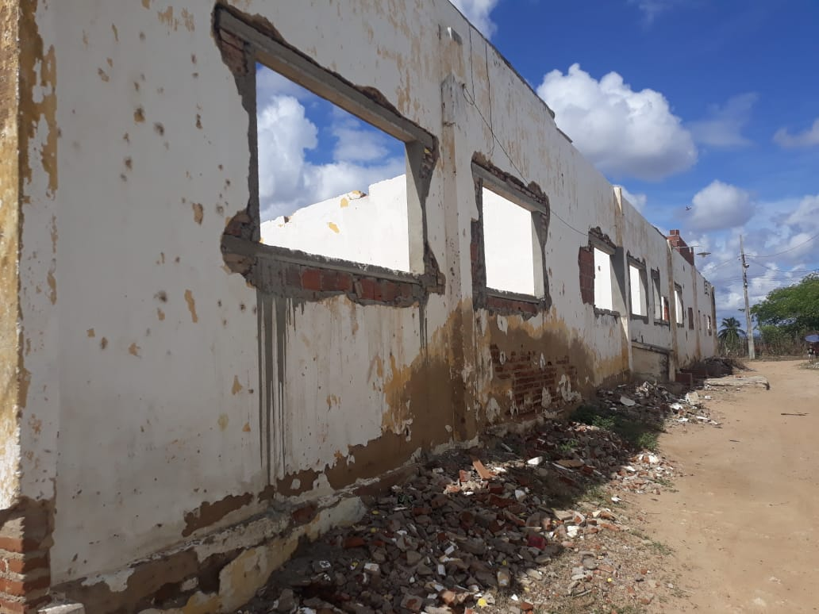 | 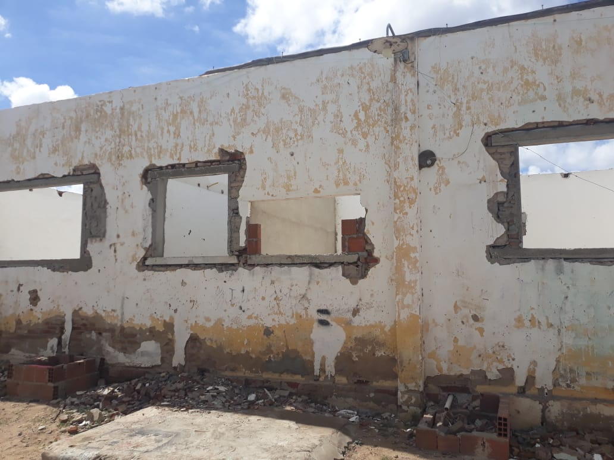

FOTO 01 - Vergas e Contravergas | FOTO 02 Vergas e Contravergas
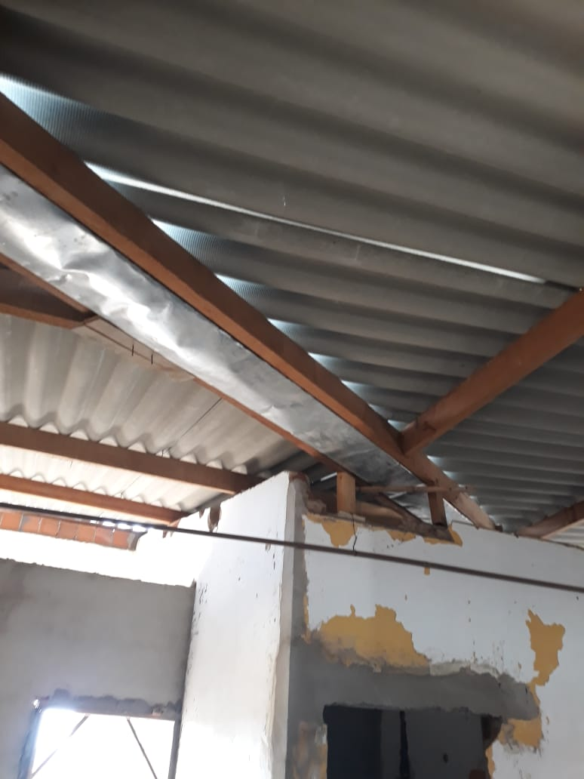 | 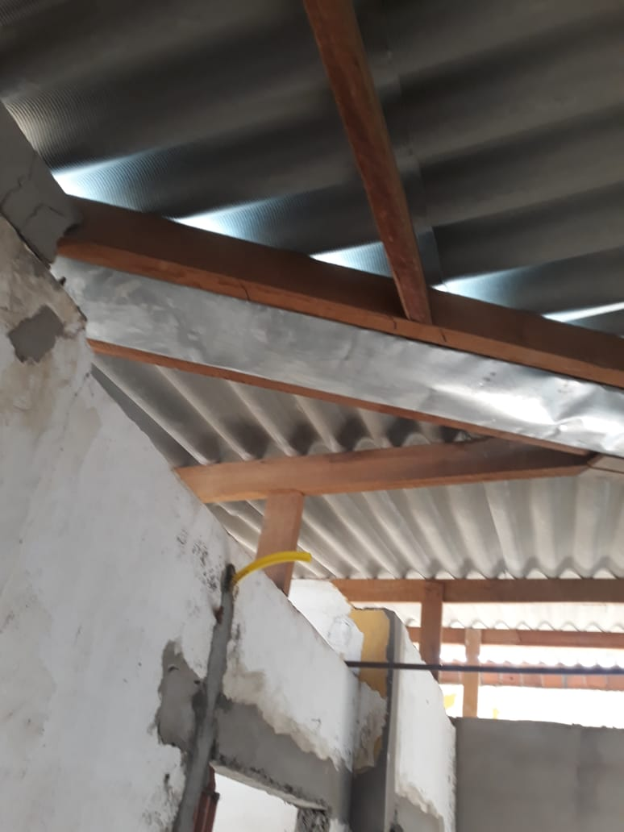

FOTO 03 Calha e cobertura de telhado | FOTO 04 Calha e Cobertura de Telhado
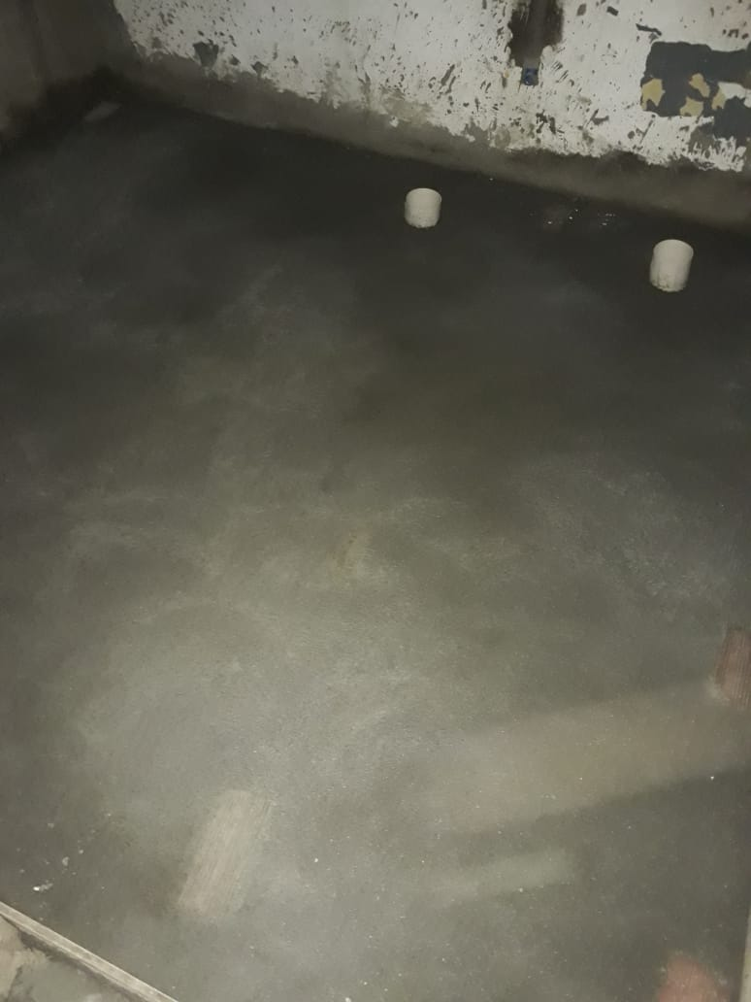 | 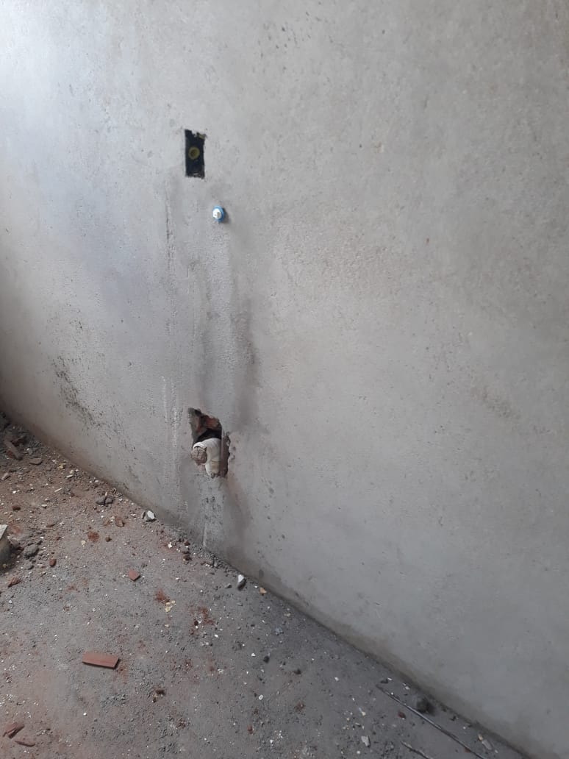

FOTO 05 Execução de Argamassa | FOTO 06 Instalações Sanitárias
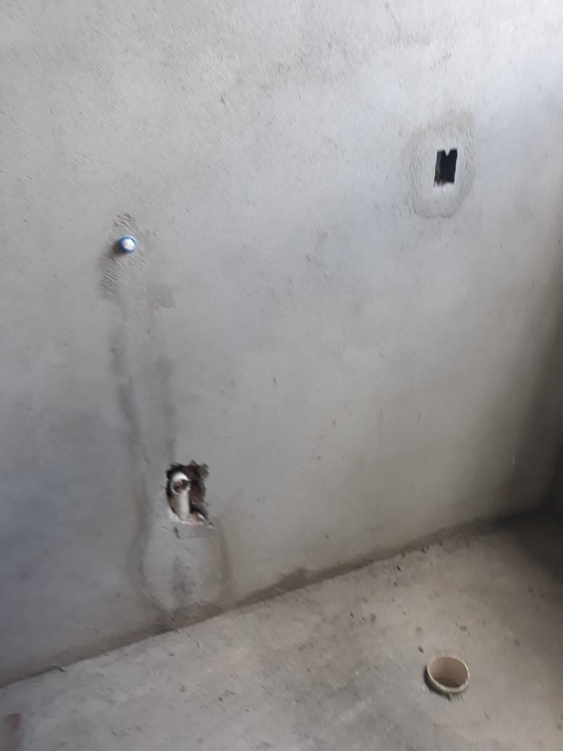 | 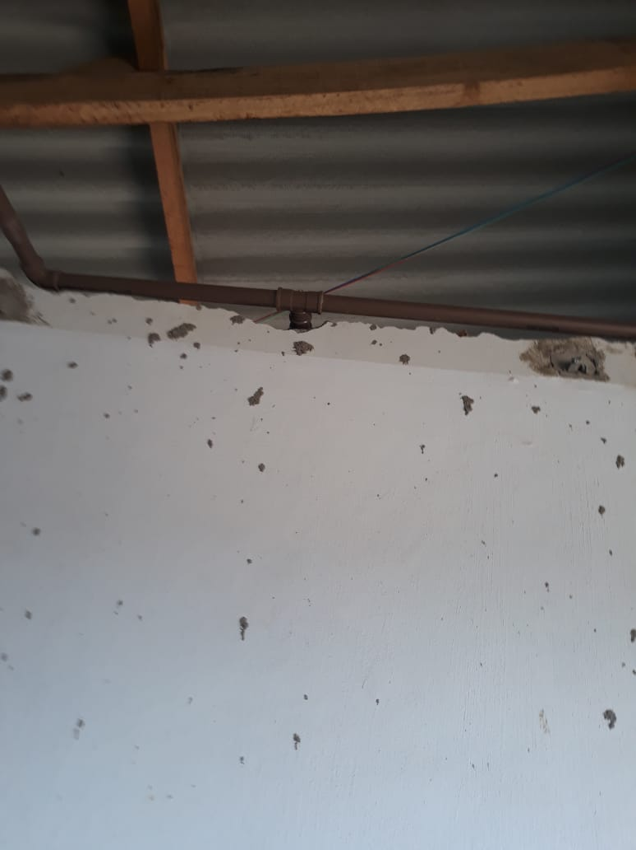

FOTO 07 Instalações Sanitárias | FOTO 08 Instalação Hidráulica
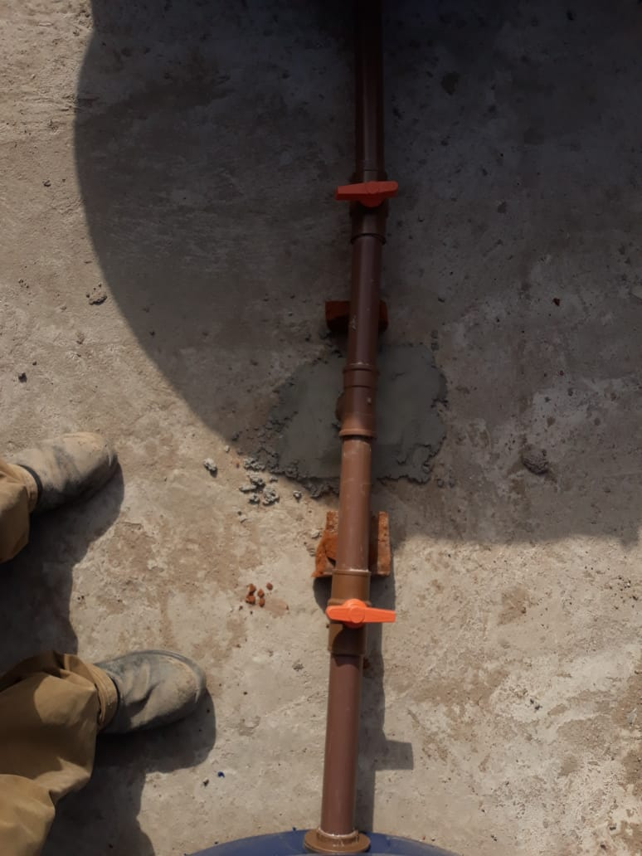 | 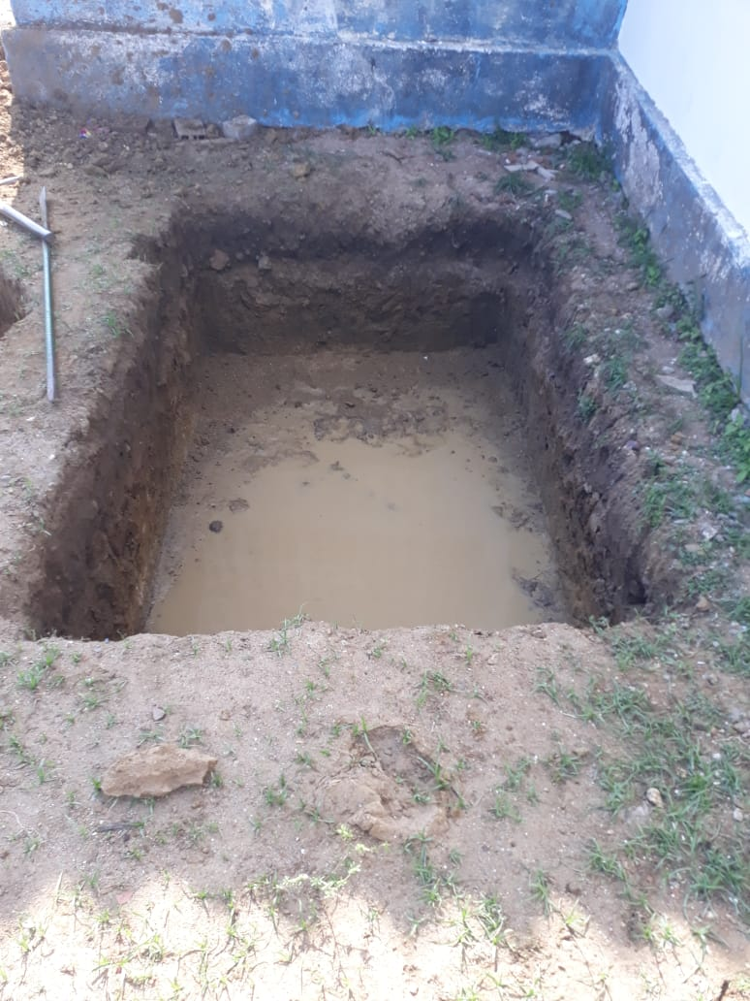

FOTO 09 Instalação Hidráulica | FOTO 10 Escavação da Fossa
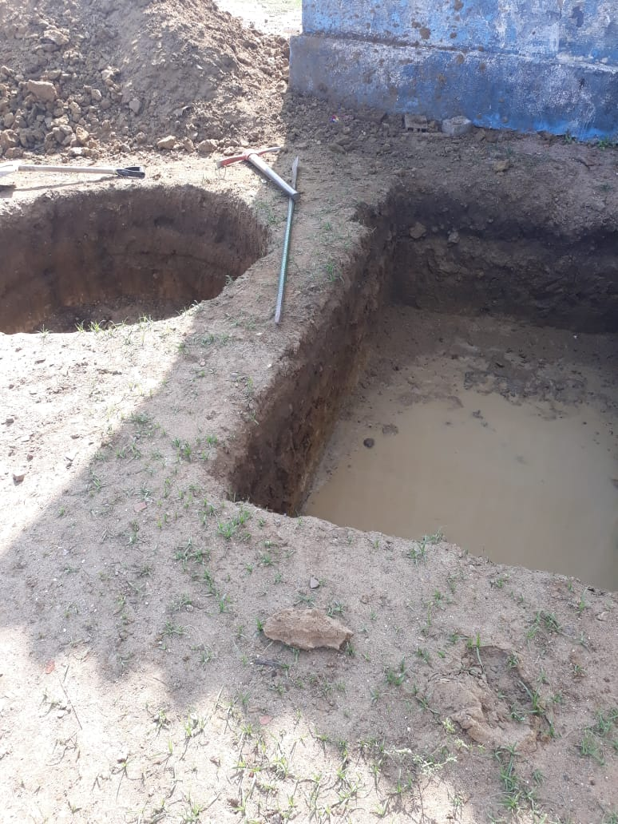 | 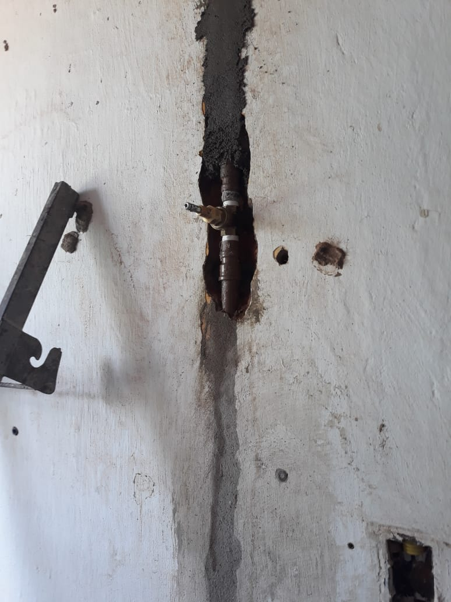

FOTO 11 Escavação da Fossa e Sumidouro | FOTO 12 Chumbamento do Registro de Gaveta
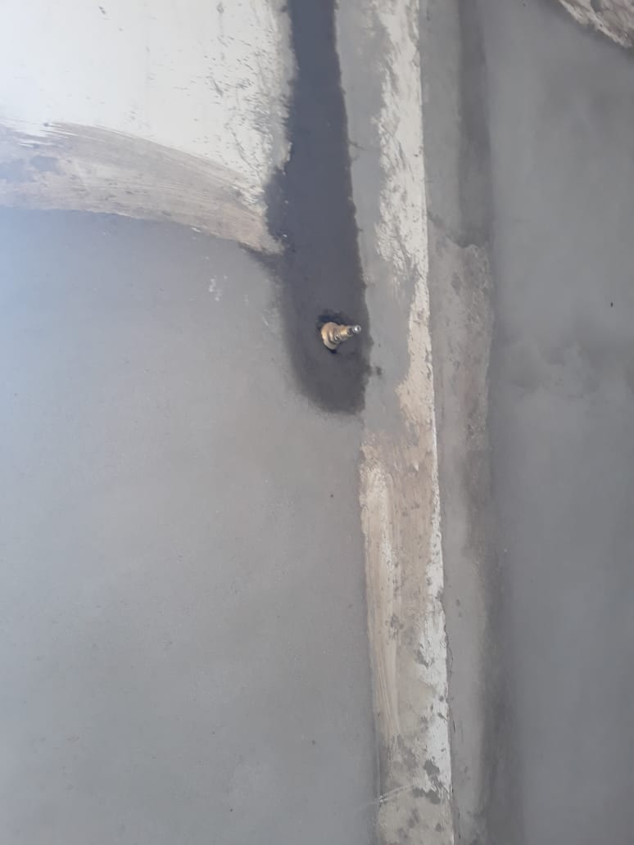 | 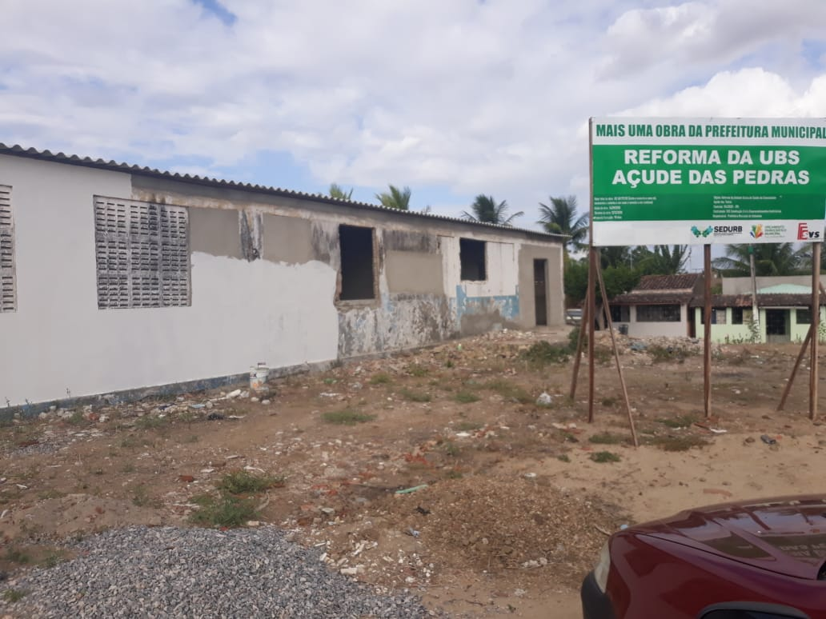

FOTO 13 Chumbamento do Registro de Gaveta | FOTO 14 Aplicação de Massa Latex

